OEE
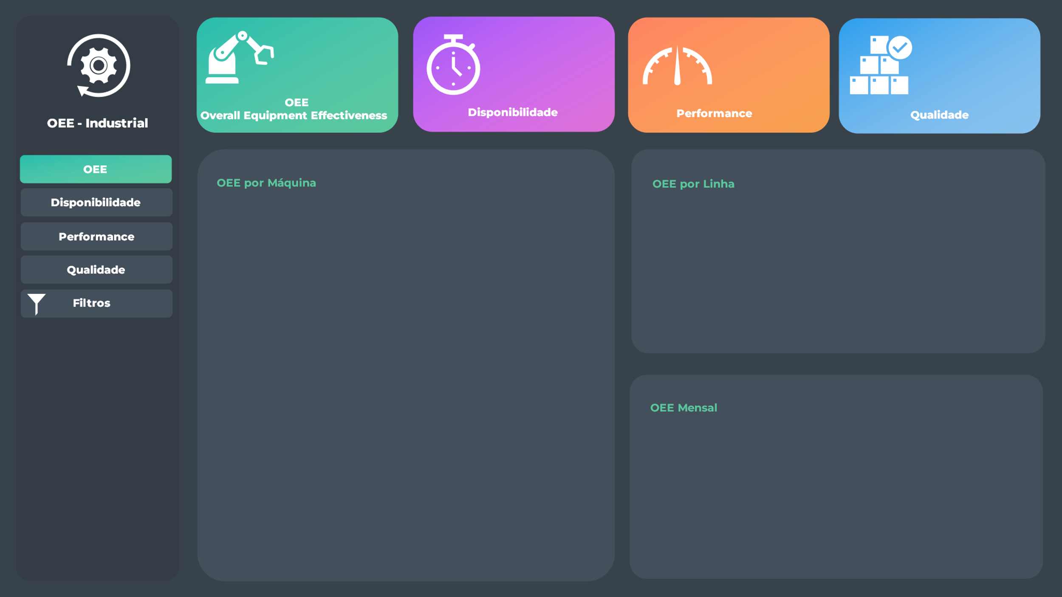
 | Total
jan | 33.92%
fev | 49.14%
mar | 46.40%
abr | 38.29%
mai | 44.16%
jun | 49.13%
jul | 39.55%
ago | 49.54%
set | 56.98%
out | 26.89%
nov | 44.42%
dez | 64.11%
 | Total
Máquina 7 | 46.06%
Máquina 4 | 45.94%
Máquina 9 | 44.89%
Máquina 1 | 44.30%
Máquina 5 | 44.19%
Máquina 11 | 44.06%
Máquina 2 | 43.65%
Máquina 8 | 43.35%
Máquina 6 | 43.07%
Máquina 12 | 42.93%
Máquina 3 | 42.90%
Máquina 10 | 42.23%
 | Total
Linha 2 | 44.40%
Linha 1 | 44.17%
Linha 3 | 43.49%
44%
78%
75%
75%

Disponibilidade
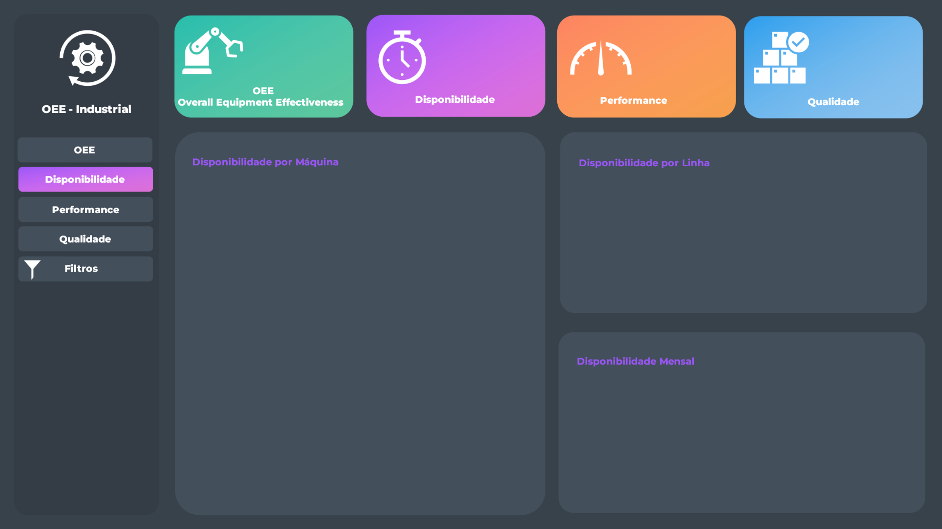
 | Total
jan | 77.32%
fev | 77.64%
mar | 77.50%
abr | 77.52%
mai | 77.78%
jun | 77.76%
jul | 77.52%
ago | 77.65%
set | 77.41%
out | 77.16%
nov | 77.66%
dez | 77.71%
 | Total
Máquina 6 | 77.68%
Máquina 10 | 77.66%
Máquina 4 | 77.65%
Máquina 9 | 77.64%
Máquina 5 | 77.63%
Máquina 1 | 77.63%
Máquina 7 | 77.59%
Máquina 12 | 77.55%
Máquina 11 | 77.53%
Máquina 8 | 77.42%
Máquina 3 | 77.40%
Máquina 2 | 77.34%
 | Total
Linha 2 | 77.64%
Linha 3 | 77.56%
Linha 1 | 77.50%
44%
78%
75%
75%

Performance
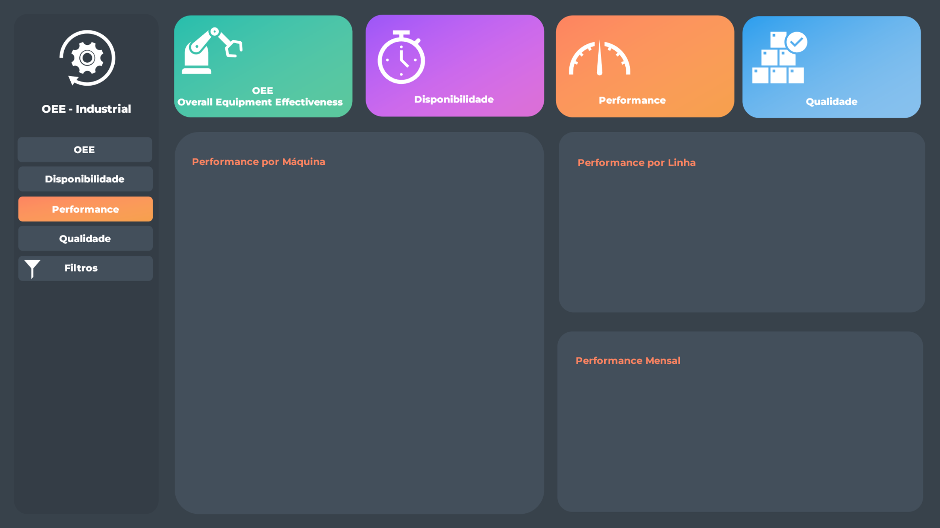
 | Total
jan | 66.23%
fev | 79.56%
mar | 77.38%
abr | 70.28%
mai | 75.35%
jun | 79.49%
jul | 71.43%
ago | 79.88%
set | 85.79%
out | 59.03%
nov | 75.63%
dez | 90.83%
 | Total
Máquina 7 | 77.05%
Máquina 4 | 76.92%
Máquina 9 | 76.04%
Máquina 1 | 75.54%
Máquina 5 | 75.44%
Máquina 11 | 75.38%
Máquina 2 | 75.12%
Máquina 8 | 74.83%
Máquina 6 | 74.46%
Máquina 3 | 74.45%
Máquina 12 | 74.40%
Máquina 10 | 73.74%
 | Total
Linha 2 | 75.63%
Linha 1 | 75.49%
Linha 3 | 74.88%
44%
78%
75%
75%

Qualidade
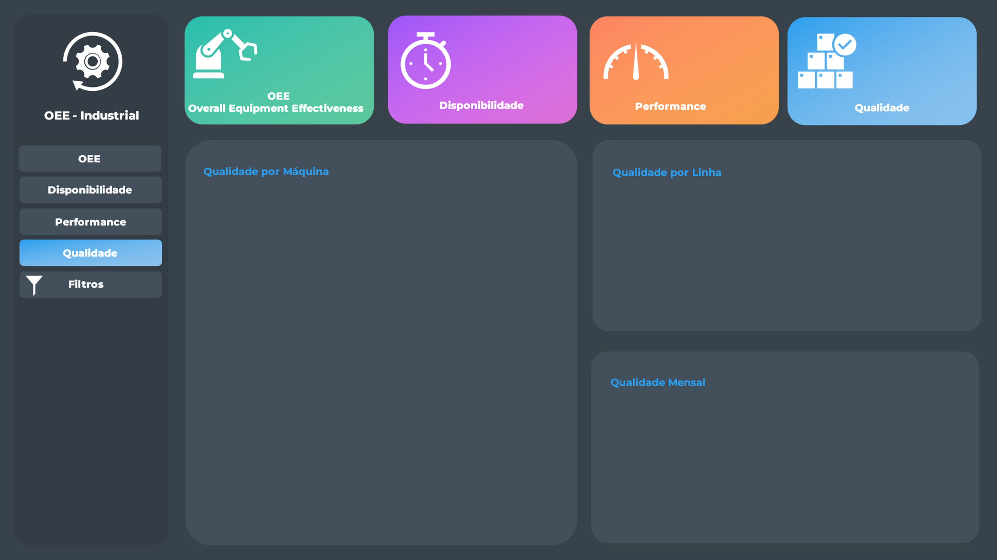
 | Total
jan | 66.23%
fev | 79.56%
mar | 77.38%
abr | 70.28%
mai | 75.35%
jun | 79.49%
jul | 71.43%
ago | 79.88%
set | 85.79%
out | 59.03%
nov | 75.63%
dez | 90.83%
 | Total
Máquina 7 | 77.05%
Máquina 4 | 76.92%
Máquina 9 | 76.04%
Máquina 1 | 75.54%
Máquina 5 | 75.44%
Máquina 11 | 75.38%
Máquina 2 | 75.12%
Máquina 8 | 74.83%
Máquina 6 | 74.46%
Máquina 3 | 74.45%
Máquina 12 | 74.40%
Máquina 10 | 73.74%
 | Total
Linha 2 | 75.63%
Linha 1 | 75.49%
Linha 3 | 74.88%
44%
78%
75%
75%

Resumos
31/07/2021
Última atualização:
2021-07-31

 | Horas Programadas | Horas Produtivas | Horas Paradas |  | Linha | OEE | Máquina | OEE | Mensal | OEE | Linha | Disponibilidade | Máquina | Disponibilidade | Mensal | Disponibilidade | Linha | Performance | Máquina | Performance | Mensal | Performance | Linha | Qualidade | Máquina | Qualidade | Mensal | Qualidade
 | 60,931.20 | 47,258.60 | 13,672.60 |  | Linha 2 | 44.40% | Máquina 7 | 46.06% | jan | 33.92% | Linha 2 | 77.64% | Máquina 6 | 77.68% | jan | 77.32% | Linha 2 | 75.63% | Máquina 7 | 77.05% | jan | 66.23% | Linha 2 | 75.63% | Máquina 7 | 77.05% | jan | 66.23%
 |  |  |  |  | Linha 1 | 44.17% | Máquina 4 | 45.94% | fev | 49.14% | Linha 3 | 77.56% | Máquina 10 | 77.66% | fev | 77.64% | Linha 1 | 75.49% | Máquina 4 | 76.92% | fev | 79.56% | Linha 1 | 75.49% | Máquina 4 | 76.92% | fev | 79.56%
 | Peças Programadas | Peças Boas | Peças Ruins | Total Peças | Linha 3 | 43.49% | Máquina 9 | 44.89% | mar | 46.40% | Linha 1 | 77.50% | Máquina 4 | 77.65% | mar | 77.50% | Linha 3 | 74.88% | Máquina 9 | 76.04% | mar | 77.38% | Linha 3 | 74.88% | Máquina 9 | 76.04% | mar | 77.38%
 | 3,771,860 | 2,839,252 | 932,608 | 3,771,860 | Total Geral | 43.95% | Máquina 1 | 44.30% | abr | 38.29% | Total Geral | 77.56% | Máquina 9 | 77.64% | abr | 77.52% | Total Geral | 75.27% | Máquina 1 | 75.54% | abr | 70.28% | Total Geral | 75.27% | Máquina 1 | 75.54% | abr | 70.28%
 |  |  |  |  |  |  | Máquina 5 | 44.19% | mai | 44.16% |  |  | Máquina 5 | 77.63% | mai | 77.78% |  |  | Máquina 5 | 75.44% | mai | 75.35% |  |  | Máquina 5 | 75.44% | mai | 75.35%
 | Disponibilidade | Performance | Qualidade | OEE |  |  | Máquina 11 | 44.06% | jun | 49.13% |  |  | Máquina 1 | 77.63% | jun | 77.76% |  |  | Máquina 11 | 75.38% | jun | 79.49% |  |  | Máquina 11 | 75.38% | jun | 79.49%
 | 78% | 75% | 75% | 44% |  |  | Máquina 2 | 43.65% | jul | 39.55% |  |  | Máquina 7 | 77.59% | jul | 77.52% |  |  | Máquina 2 | 75.12% | jul | 71.43% |  |  | Máquina 2 | 75.12% | jul | 71.43%
 |  |  |  |  |  |  | Máquina 8 | 43.35% | ago | 49.54% |  |  | Máquina 12 | 77.55% | ago | 77.65% |  |  | Máquina 8 | 74.83% | ago | 79.88% |  |  | Máquina 8 | 74.83% | ago | 79.88%
 |  |  |  |  |  |  | Máquina 6 | 43.07% | set | 56.98% |  |  | Máquina 11 | 77.53% | set | 77.41% |  |  | Máquina 6 | 74.46% | set | 85.79% |  |  | Máquina 6 | 74.46% | set | 85.79%
 |  |  |  |  |  |  | Máquina 12 | 42.93% | out | 26.89% |  |  | Máquina 8 | 77.42% | out | 77.16% |  |  | Máquina 3 | 74.45% | out | 59.03% |  |  | Máquina 3 | 74.45% | out | 59.03%
 |  |  |  |  |  |  | Máquina 3 | 42.90% | nov | 44.42% |  |  | Máquina 3 | 77.40% | nov | 77.66% |  |  | Máquina 12 | 74.40% | nov | 75.63% |  |  | Máquina 12 | 74.40% | nov | 75.63%
 |  |  |  |  |  |  | Máquina 10 | 42.23% | dez | 64.11% |  |  | Máquina 2 | 77.34% | dez | 77.71% |  |  | Máquina 10 | 73.74% | dez | 90.83% |  |  | Máquina 10 | 73.74% | dez | 90.83%
 |  |  |  |  |  |  | Total Geral | 43.95% | Total Geral | 43.95% |  |  | Total Geral | 77.56% | Total Geral | 77.56% |  |  | Total Geral | 75.27% | Total Geral | 75.27% |  |  | Total Geral | 75.27% | Total Geral | 75.27%

